trijst

Dots:
leņķis grādos starp trijstūra malām a un b: |  |  |  |  |  | 24
malu a un b garumi
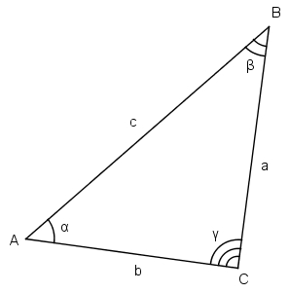
Aprēķināt:
visus iespējamos malas c garumus pēc kosinusu teorēmas

b a | 1 | 3 | 5 | 7 | 9 | 11 | 13 | 15 | 17 | 19
2 | 1.1600940347 | 1 | 3 | 5 | 7 | 9 | 11 | 13 | 15 | 17
4 | 3 | 1 | 1 | 3 | 5 | 7 | 9 | 11 | 13 | 15
6 | 5 | 3 | 1 | 1 | 3 | 5 | 7 | 9 | 11 | 13
8 | 7 | 5 | 3 | 1 | 1 | 3 | 5 | 7 | 9 | 11
10 | 9 | 7 | 5 | 3 | 1 | 1 | 3 | 5 | 7 | 9
12 | 11 | 9 | 7 | 5 | 3 | 1 | 1 | 3 | 5 | 7
14 | 13.019771076 | 11.097428286 | 9.2612301731 | 7.5871119559 | 6.2232884353 | 3 | 1 | 1 | 3 | 5
16 | 15.013126693 | 13.067662009 | 11.184846429 | 9.4144896256 | 7.8475620598 | 5 | 3 | 1 | 1 | 3
18 | 17.007890479 | 15.044256685 | 13.126580171 | 11.289762782 | 9.5937496466 | 7 | 5 | 3 | 1 | 1
20 | 19.004005159 | 17.026287376 | 15.081854391 | 13.19637786 | 11.411694733 | 9 | 7 | 5 | 3 | 1

zaļais
Dots:
c | 10.00
Zināms, ka visi trijstūri zaļajā figūrā ir taisnleņķa vienādsānu trijstūri.

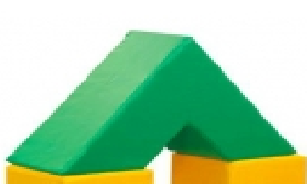
Aprēķināt
zaļās figūras tilpumu |  | 2000
zaļās figūras virsmas laukumu |  | 1,165.69

palīgdarbības:
mazā trijstūra katetes garums |  | 7.07
lielā trijstūra katetes garums |  | 21.21
mazā trijstūra laukums |  | 25.00
lielā trijstūra laukums |  | 225.00
mazās trijstūrveida figūras (cauruma) tilpums |  | 250
lielās trijstūrveida figūras tilpums |  | 2250
c
c
c
c

